Figure 1
Eurydice, Key Data on Teaching Languages at School in Europe 2017 Edition, 2017
Eurydice, The Structure of the European Education Systems 2016/17 : Schematic Diagrams, 2016
Eurydice, Key Data on Education in Europe 2005, 2005 |  |  |  |  |  |  |  |  |  |  |  | 1 - Âge de départ et durée d’apprentissage de la première LVE obligatoire par niveau de CITE en 2003 et 2015
 |  |  | CITE 1 2003 | CITE 2 2003 | CITE 3 2003 | CITE 02 2015 | CITE 1 2015 | CITE 2 2015 | CITE 34 2015
UK nir | 11 |  |  |  |  | 0 | 0 | 3 | 0
 |  | 11 | 0 | 3 | 2
NL | 10 |  |  |  |  | 0 | 2 | 3 | 2
 |  | 10 | 2 | 3 | 3
FI | 9 |  |  |  |  | 0 | 4 | 3 | 3
 |  | 9 | 4 | 3 | 3
PT | 8 |  |  |  |  | 0 | 4 | 3 | 2
 |  | 10 | 2 | 3 | 2
DE | 8 |  |  |  |  | 0 | 5 | 3 | 3
 |  | 8 | 2 | 6 | 3
UK en | 7 |  |  |  |  | 0 | 4 | 3 | 0
 |  | 11 | 0 | 3 | 2
SE | 7 |  |  |  |  | 0 | 6 | 3 | 3
 |  | 7 | 6 | 3 | 3
DK | 7 |  |  |  |  | 0 | 6 | 3 | 3
 |  | 10 | 3 | 3 | 2
RO | 6 |  |  |  |  | 0 | 5 | 4 | 4
 |  | 9 | 2 | 4 | 4
LU | 6 |  |  |  |  | 0 | 6 | 3 | 4
 |  | 6 | 6 | 3 | 4
FR | 6 |  |  |  |  | 0 | 5 | 4 | 3
 |  | 8 | 3 | 4 | 3
ES | 6 |  |  |  |  | 0 | 6 | 3 | 3
 |  | 6 | 6 | 4 | 2
PL | 5 |  |  |  |  | 1 | 6 | 3 | 3
 |  | 10 | 3 | 3 | 3
MT | 5 |  |  |  |  | 0 | 6 | 2 | 3
 |  | 5 | 6 | 5 | 0
CY | 3 |  |  |  |  | 2.5 | 6 | 3.5 | 3
 |  | 9 | 3 | 3 | 3
 |  | Âge de début 2015 | Durée 2015 CITE 02 | Durée 2015 CITE 1 | Durée 2015 CITE 2 | Durée 2015 CITE 3 | Âge de début 2003 | Durée 2003 CITE 02 | Durée 2003 CITE 1 | Durée 2003 CITE 2 | Durée 2003 CITE 3
 | UK nir | 11 | 0 | 0 | 3 | 0
 |  |  |  |  |  |  | 11 | 0 | 0 | 3 | 2

 | NL | 10 | 0 | 2 | 3 | 2
 |  |  |  |  |  |  | 10 | 0 | 2 | 3 | 3

 | FI | 9 | 0 | 4 | 3 | 3
 |  |  |  |  |  |  | 9 | 0 | 4 | 3 | 3

 | PT | 8 | 0 | 4 | 3 | 2
 |  |  |  |  |  |  | 10 | 0 | 2 | 3 | 2

 | DE | 8 | 0 | 5 | 3 | 3
 |  |  |  |  |  |  | 8 | 0 | 2 | 6 | 3

 | UK en | 7 | 0 | 4 | 3 | 0
 |  |  |  |  |  |  | 11 | 0 | 0 | 3 | 2

 | SE | 7 | 0 | 6 | 3 | 3
 |  |  |  |  |  |  | 7 | 0 | 6 | 3 | 3

 | DK | 7 | 0 | 6 | 3 | 3
 |  |  |  |  |  |  | 10 | 0 | 3 | 3 | 2

 | RO | 6 | 0 | 5 | 4 | 4
 |  |  |  |  |  |  | 9 | 0 | 2 | 4 | 4

 | LU | 6 | 0 | 6 | 3 | 4
 |  |  |  |  |  |  | 6 | 0 | 6 | 3 | 4

 | FR | 6 | 0 | 5 | 4 | 3
 |  |  |  |  |  |  | 8 | 0 | 3 | 4 | 3

 | ES | 6 | 0 | 6 | 3 | 3
 |  |  |  |  |  |  | 6 | 0 | 6 | 4 | 2

 | PL | 5 | 1 | 6 | 3 | 3
 |  |  |  |  |  |  | 10 | 0 | 3 | 3 | 3

 | MT | 5 | 0 | 6 | 2 | 3
 |  |  |  |  |  |  | 5 | 0 | 6 | 5 | 0

 | CY | 3 | 2.5 | 6 | 3.5 | 3
 |  |  |  |  |  |  | 9 | 0 | 3 | 3 | 3

 |  |  |  |  |  |  |  |  |  |  |  | Source : Eurydice.
 |  |  |  |  |  |  |  |  |  |  |  | Réf. : Note d'information, n° 17.15. | © DEPP

Figure 2
Code indicateur Eurostat |  | educ_uoe_lang02
 |  |  |  | 2 - Part des élèves apprenant deux LVE ou plus selon le niveau de CITE 2 et en CITE 34 en 2014
 | 2014 | CITE 2 | CITE 34
 | HU | 6 | 48
 | IE | 8 | 7
 | AT | 10 | 66
 | DE | 39 | 64
 | ES | 46 | 26
 | HR | 55 | 94
 | FR | 55 | 99
 | CZ | 57 | 94
 | EU 28 | 60 | 51
 | LV | 72 | 81
 | FR 2016 | 74 | 99
 | SE | 78 | 80
 | LT | 80 | 41
 | PT | 85 | 7
 | CY | 89 | 80
 | EL | 94 | 2
 | MT | 94 | 67
 | RO | 96 | 99
 | EE | 96 | 97
 | IT | 98 | 23
 | FI | 99 | 99
 | LU | 100 | 100

 |  |  |  | Lecture : en 2014, la proportion moyenne d’élèves apprenant deux LVE dans l’UE est de 60 % en CITE 2 et de 51 % en CITE 34. Les données du Royaume-Uni ne sont pas disponibles.
 |  |  |  | Source : Eurostat-UOE, Eurydice.

2 MEN-DEPP, Note d’information, n° 17.xx, xxxx 2017
 |  |  |  | Réf. : Note d'information, n° 17.15. | © DEPP

Figure 3
 |  |  |  |  |  |  |  |  | 3 - Deuxième langue étrangère la plus étudiée par les élèves de CITE 2 en 2014
Code indicateur Eurostat |  |  | educ_uoe_lang01

 | 2014 | Français | Allemand | Russe | Espagnol | Anglais | Italien | Suédois
 | EU 28 | 33.7
 | BE |  |  |  |  | 46.3
 | BG |  |  | 17.9
 | CZ |  | 41.7
 | DK |  | 73.6
 | DE | 24.3
 | EE |  |  | 64.7
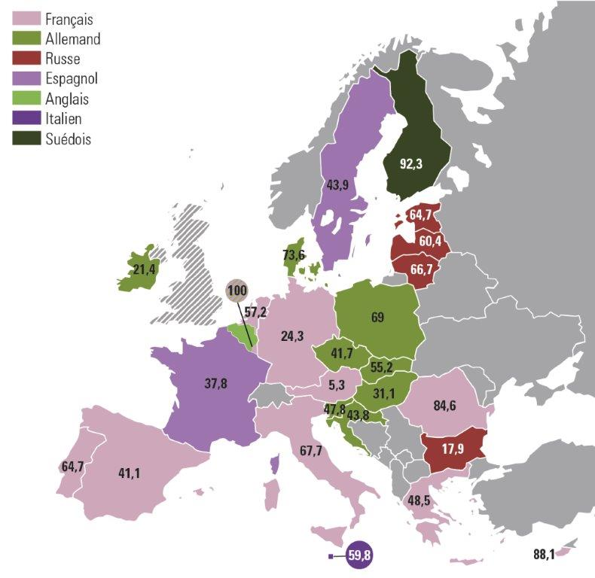
 | IE | 60 | 21.4
 | EL | 48.5
 | ES | 41.1
 | FR |  |  |  | 37.8
 | HR |  | 43.8
 | IT | 67.7
 | CY | 88.1
 | LV |  |  | 60.4
 | LT |  |  | 66.7
 | LU | 100 | 100
 | HU |  | 31.1
 | MT |  |  |  |  |  | 59.8
 | NL | 57.2
 | AT | 5.3
 | PL |  | 69
 | PT | 64.7
 | RO | 84.6
 | SI |  | 47.8
 | SK |  | 55.2
 | FI |  |  |  |  |  |  | 92.3
 | SE |  |  |  | 43.9

 |  |  |  |  |  |  |  |  | Lecture : en Irlande, avec 21,4 % d’élèves sur l'ensemble des élèves de CITE 2, l'allemand est la langue étrangère la plus couramment étudiée après le français en 2014 (cf. texte). Les données du Royaume-Uni ne sont pas disponibles.
 |  |  |  |  |  |  |  |  | Source : Eurostat-UOE, Eurydice.
 |  |  |  |  |  |  |  |  | Réf. : Note d'information, n° 17.15. | © DEPP

Figure 4
Eurydice, Recommended Annual Instruction Time in Full-time Compulsory Education in Europe 2015/16, 2016 |  |  |  |  |  |  |  | 4 - Temps d’instruction obligatoire cumulé alloué aux langues étrangères de CITE 1 et 2 en 2015
 | Temps d'instruction de la 1ere langue en CITE 1 | 2eme langue en CITE 1 | 1ere langue en CITE 2 | 2eme langue en CITE 2 | Part des langues vivantes dans le temps d'instruction total en CITE 1 et 2 (axe secondaire)
HU | 83 | 0 | 324 | 0 | 7
HR | 212 | 0 | 316 | 0 | 12
CY | 270 |  | 179 | 135 | 8
FI | 228 | 0 | 228 | 171 | 10
RO | 172 | 0 | 231 | 231 | 11
SI | 237 | 0 | 256 | 154 | 10
PT | 224 | 0 | 216 | 216 | 9
EL | 296 | 98 | 135 | 135 | 10
LV | 317 | 45 | 208 | 208 | 13
CZ | 264 | 0 | 352 | 176 | 11
LT | 144 | 0 | 456 | 255 | 13
EE | 315 | 79 | 236 | 236 | 13
IT | 396 | 0 | 297 | 198 | 12
FR | 270 | 0 | 468 | 216 | 12
DK | 360 | 90 | 270 | 270 | 9
FR 2016 | 270 | 0 | 468 | 270 | 12
DE | 148 | 0 | 604 | 286 | 13
MT | 728 | 0 | 342 | 209 | 18
 |  | Temps d'instruction de la 1re langue en CITE 1 | T.I. 2eme langue en CITE 1 | T.I. 1ere langue en CITE 2 | T.I. 2eme langue en CITE 2 | % LV tps ins. | Total temps d'instruction
 | HU | 83 | 0 | 324 | 0 | 7 | 407
 | HR | 212 | 0 | 316 | 0 | 12 | 528
 | CY | 270 |  | 179 | 135 | 8 | 584
 | FI | 228 | 0 | 228 | 171 | 10 | 627
 | RO | 172 | 0 | 231 | 231 | 11 | 634
 | SI | 237 | 0 | 256 | 154 | 10 | 647
 | PT | 224 | 0 | 216 | 216 | 9 | 656
 | EL | 296 | 98 | 135 | 135 | 10 | 664
 | LV | 317 | 45 | 208 | 208 | 13 | 778
 | CZ | 264 | 0 | 352 | 176 | 11 | 792
 | LT | 144 | 0 | 456 | 255 | 13 | 855
 | EE | 315 | 79 | 236 | 236 | 13 | 866
 | IT | 396 | 0 | 297 | 198 | 12 | 891
 | FR | 270 | 0 | 468 | 216 | 12 | 954
 | DK | 360 | 90 | 270 | 270 | 9 | 990
 | FR 2016 | 270 | 0 | 468 | 270 | 12 | 1008
 | DE | 148 | 0 | 604 | 286 | 13 | 1038
 | MT | 728 | 0 | 342 | 209 | 18 | 1279

 |  |  |  |  |  |  |  | Lecture : l’Estonie alloue 866 heures d’instruction à l’apprentissage des langues étrangères obligatoires en CITE 1 et 2. Cela représente 13 % du temps d’instruction global de ces deux niveaux de CITE. La deuxième LVE est introduite dès la CITE 1 et son apprentissage se poursuit en CITE 2. Ont été sélectionnés les pays pour lesquels tous les élèves étaient concernés.
 |  |  |  |  |  |  |  | Source : Eurostat-UOE, Eurydice.

 |  |  |  |  |  |  |  | Réf. : Note d'information, n° 17.15 | . | © DEPP

